基礎設計
クエスト基礎設計フォーマット
 |  |  |  |  |  |  | ボスユニット画像１ | ボスユニット画像２
 | 認識合わせ |  |  |  |  |  | 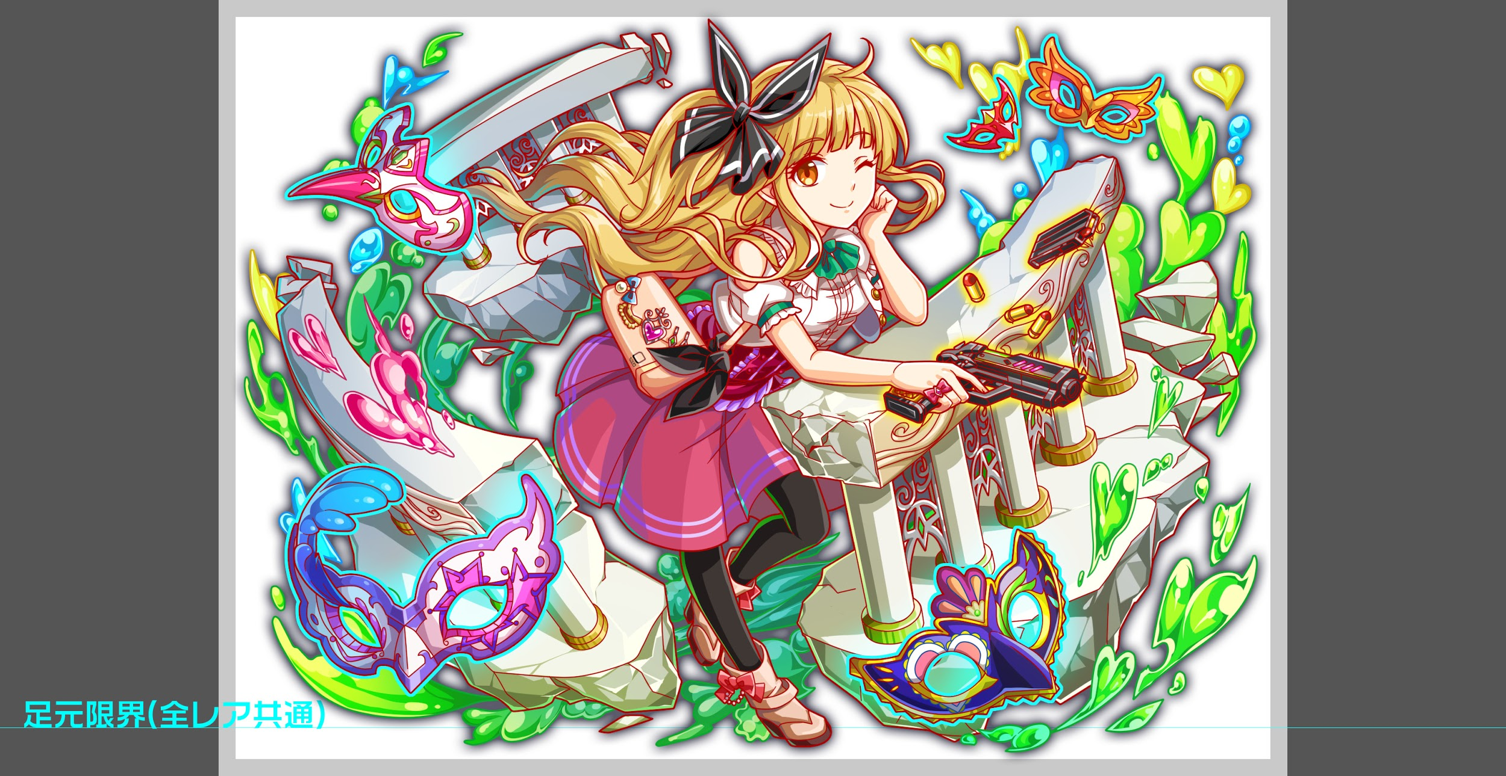 ボスユニット画像１ | 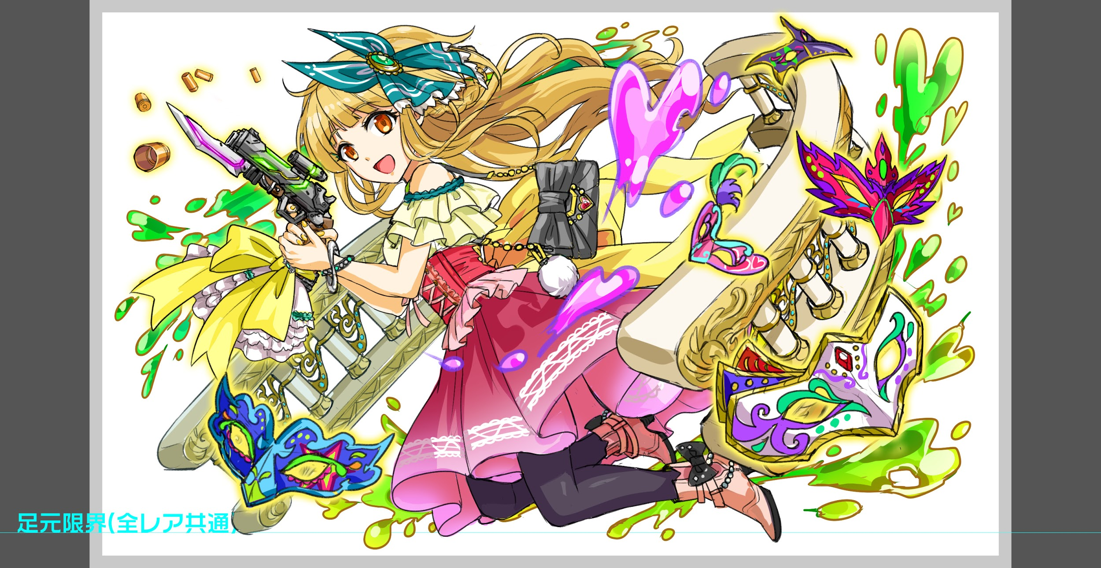 ボスユニット画像２

 |  | クエストの位置づけ（プルダウン選択） |  | ウィザード
 |  | クエストの存在意義 |  | 上級者の遊び場。★６まで育つユニットが手に入る。超上級者はここを周回してバグマのユニットを作る。
 |  | つまり |  | ある程度の難易度を持ちながら、周回のしやすさとのバランスを取りましょう

 | 基本情報

 |  | クエスト名 |  | シェイクスピア襲来！
 |  | クエストカテゴリー | 超ウィザード級 | ー
 |  |  | ウィザード級 | ◯
 |  |  | 超絶級 | ◯
 |  |  | 超級 | ー
 |  |  | 上級 | ー
 |  |  | 中級 | ー
 |  |  | 初級 | ー
 |  | ボスユニット情報 | ユニットID | (R5)1220/(R6)1221 |  |  | 対抗ユニット画像１ | 対抗ユニット画像２
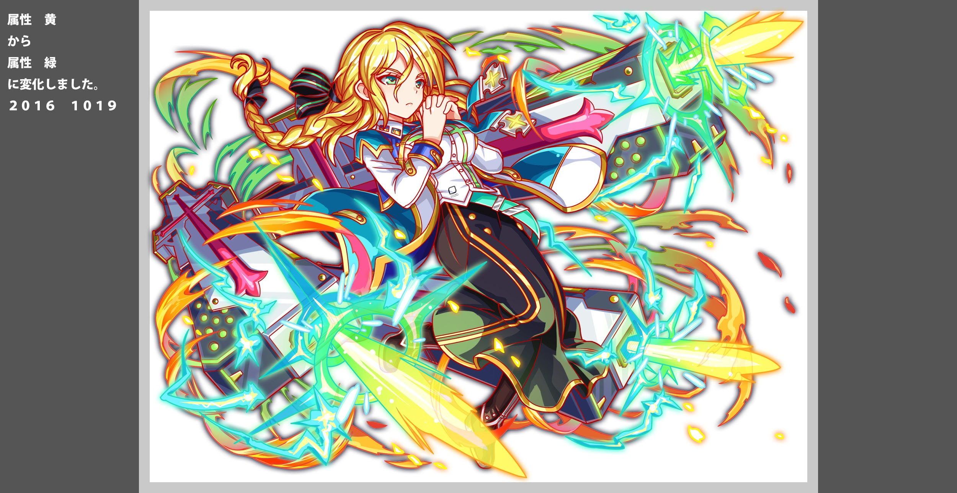
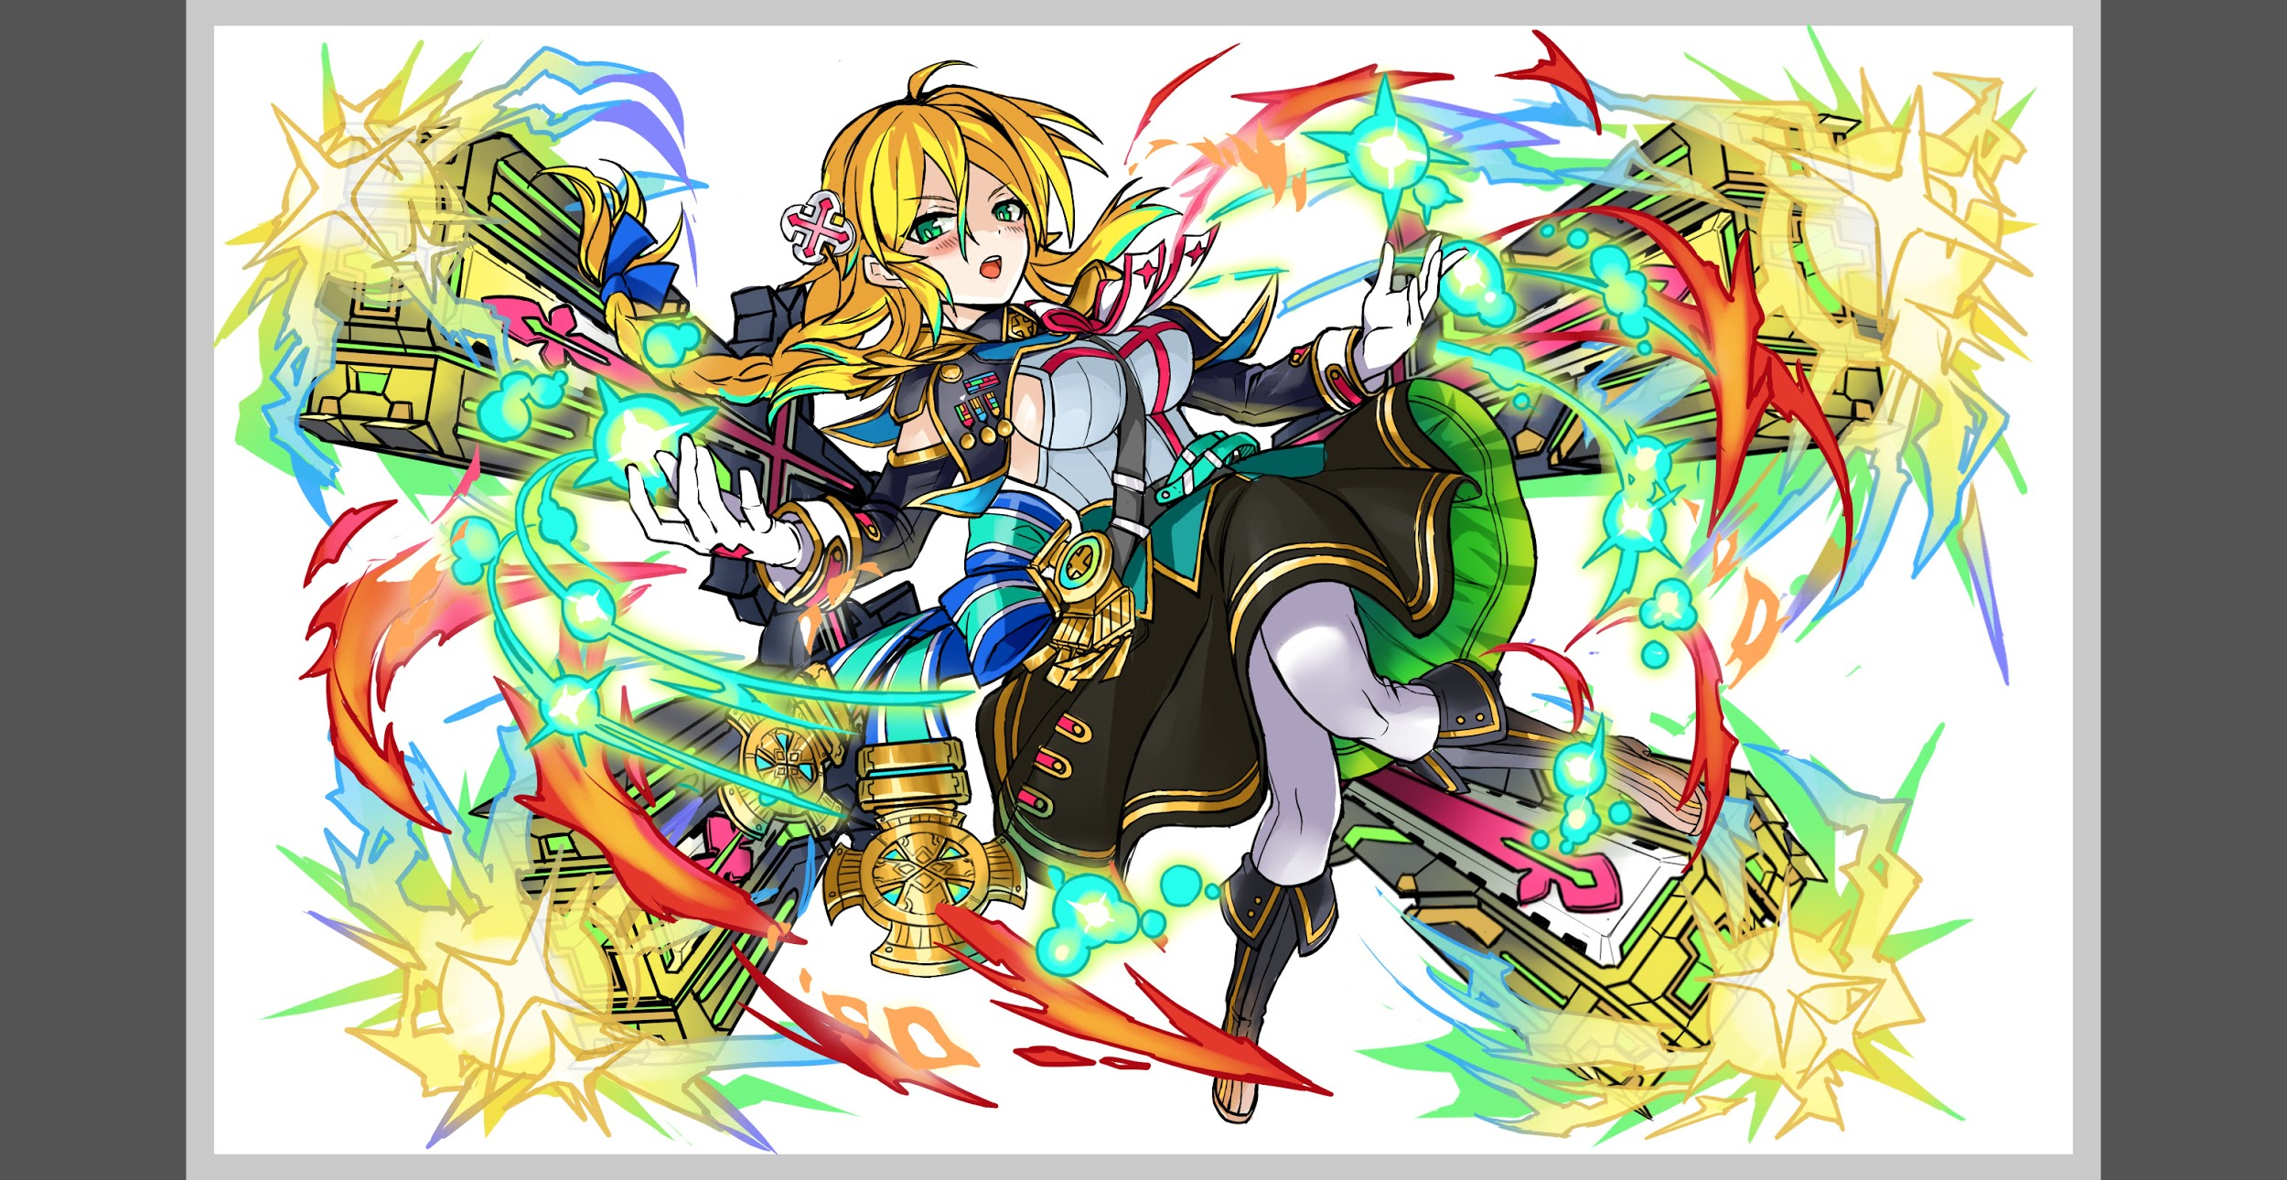
 |  |  | ユニット名 | シェイクスピア |  |  | 対抗ユニット画像１ | 対抗ユニット画像２
 |  |  | 属性（プルダウン選択） | 黄
 |  |  | 種族A（プルダウン選択） | ヒューマン
 |  |  | 種族B（プルダウン選択） | none
 |  |  | タイプ（プルダウン選択） | balance
 |  | 対抗ユニット情報 | ユニットID | (R5)1226/(R6)1227
 |  |  | ユニット名 | トルストイ

 |  | ステージ制限 ※超級は必須 | 制限１ | コスト53以下(11/16追記：要件からなくなりました）
 |  |  | 制限２ | -
 |  | ステージギミック | ギミック１ | -
 |  |  | ギミック２ | -
 |  | エネミーギミック | ギミック１ | お邪魔パネル
 |  |  | ギミック２ | ダメージパネル(スキルで対応できるレベル)
 |  | キラー対象 | キラー１ | キラーを1つ設定する(トルストイの活躍を阻害するキャラを止める)
 |  |  | キラー２ | -
 |  | 対応できるユニット数
 |  | フロア構成（プルダウン選択） |  | 3~4(最近長いので、3でも良いかも)
 |  | 背景画像指定 | ※要デザイナー確認 | 956 |  |  | 背景(予め指定されている場合のみ張ります)
 |  | クエストの位置付け （運営としての目的） | ・新規ユーザー定着 ・世界観を楽しませる ・ギミックチャレンジ ・上位コンテンツ ・エンドコンテンツ ・・・など | ・ガチャでトルストイを手に入れたユーザーに価値を届け、ユーザーに満足してもらうとともに、新キャラを今後も手に入れたいと思ってもらえるような体験を提供する → お邪魔パネルとダメージパネルの生成に加え、緑属性ユニットに対するCパネル延長、攻撃力DOWNをギミックに加えます。 ・太宰よりも難しく、カフカよりも簡単位の難易度にし、ウィザードは超えられるけど、超ウィザードは超えられないユーザーに対しての間くらいの位置づけとして作る。 → カフカと太宰、特に太宰の担当者と調整しながら進める事で実現します。（ダメージパネルがギミックとしてかぶるため体験がかぶらないように） ・フェス限R6を使えないクエストにし、通常のガチャ限のみでクリアをしてもらう事で、新キャラガチャの訴求を高める → コスト制限(53以下)にて対応 |  |  | 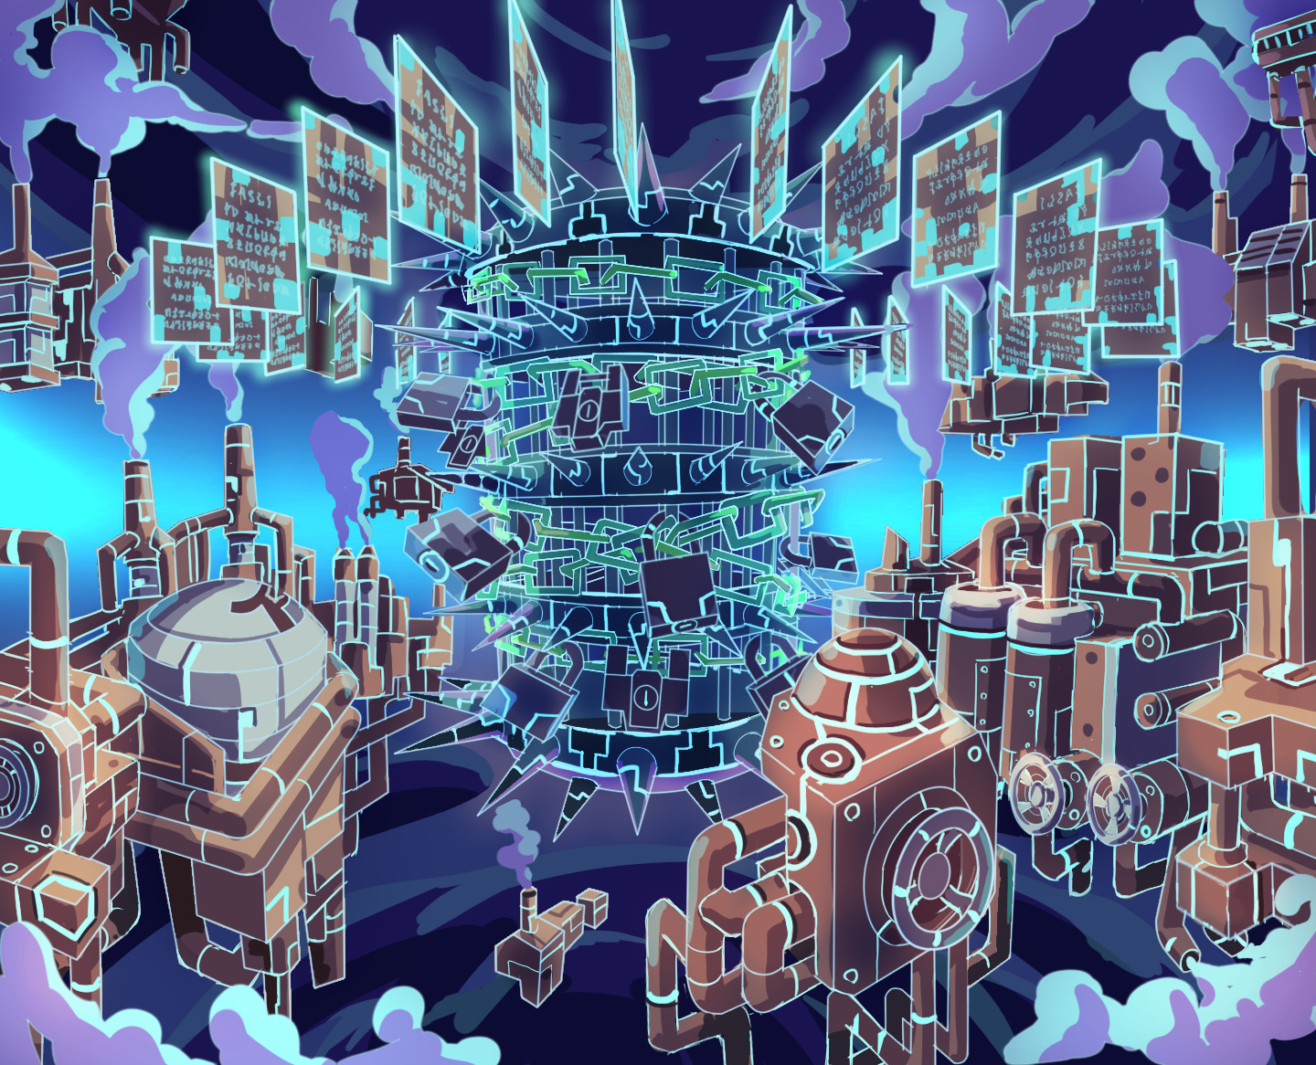
 |  | クエストの難易度 | ※ウィザード級だけど、 実際の難易度は？ といった項目です。 | 太宰より難易度高めでお願いします。 (通常のウィザードよりもテクニックを求められる難易度にする)
 |  | ユーザー体験 | 目的 | ・トルストイが一番輝ける構成を目指し、トルストイを手に入れたユーザーに爽快感と達成感を提供する ・トルストイが居ない場合かなり高い難易度になっても問題はない。 (かなり頑張ればトルストイが居なくてもクリアできても良いが、上位層のユーザーに限る) ・また、本クエストは複数の属性を意識したクエスト構成にし、ガチャの夏目も輝けるようにする。 → 想定PTの緑x2、黄x2に照準を合わせ緑or黄単色ではかなり厳しい（HPによっては即死する）作りにする。
 |  |  | 要件：優先度最高 | ・トルストイがダメージパネルとお邪魔に対応できるユニットなので、クエスト中は両方のギミックが出現するようにする ・対策できないデバフをかけるくらいなら、敵にバフを掛けてください。 (攻撃DOWN対策を想定PTに含めなければ勝てない、という想定なら良いですが、想定PTでは対策できないデバフは入れない) → エネミーはトルストイのスキルで対応可能な攻撃力DOWNとCパネル生成延長のみを使用 ・想定PTのウィザード枠のスキルも一部対策要素とする。但し、ウィザード枠は必須枠ではないので、他のキャラでも代用できて問題はない → ルピカの赤パネルドロップDOWNやアザゼル・夏目の変換を活かすため、赤パネルの吸収攻撃やダメージパネル変換をギミックとして加える
 |  |  | 要件：優先度高 | ・夏目のスキルも輝けるような構成にしたい。但し、トルストイが一番輝ける、という部分はブレないようにする →ボス以外にunknownのエネミーを配置、ダメージパネルがトルストイのみで処理できない作りとする事、緑単色PTではクリアし難い難易度にする事で夏目がPTの有効なユニットとして活きるようにする
 |  |  | 要件：優先度中 | シェイクスピアのイメージを壊さないような敵を道中は選びたい
 |  |  | 要件：優先度低 | なし
 |  |  | 特殊要件：特命 特定ユニットを 止めるなど。 | フェス限で突破すれば良い、というクエストの体験にはしない →コスト制限(53以下のみ）で対応
 |  | 専用セリフ | ユニット１ | トルストイ
 |  |  | ユニット２
 |  |  | ユニット３
 |  | ステージギミック早見表 (2016/7/4更新) ※パーティの組み方に影響を与える戦略要素 |  | お邪魔パネル、ダメージパネル 赤、黄、緑キラー全体攻撃 緑属性に対する攻撃DOWN、Cパネル生成延長

 |  | クリア報酬

 |  | 補足

 | 活躍させたいユニット＝想定パーティ

 |  | ラベル | ユニットID | ユニット名 | 概要コメント・要件定義時の選定理由など
 |  | SS(Level:99) | 1227 | トルストイ | ■スキル: 1体に超大ダメージ、2ターンの間、緑属性ユニットのCパネル生成短縮(大)+攻撃力をUP(ダメージパネルを吸収し効果UP) ■Cスキル; 1体に特大ダメージ+2ターン防御力小UP ■ability: お邪魔パネルブレイク スキル/Cスキル/アビリティ 全てにおいてシェイクスピアに最適 https://docs.google.com/spreadsheets/d/10DZMT_lgDZX29XJobLtT9MvFyyo-H1YmcJidA024Bqw/edit#gid=1862003129 | 緑
 |  | S(Level:99) | 1099 | ルピカ | US: 赤パネルを緑パネルに、青パネルを黄パネルに変換+3ターン赤パネルの出現率DOWN CS: 1体に大ダメージ ゴッドに効果特大 A: 自身が先頭の時、お邪魔パネルを破壊できる | 黄
 |  | S(Level:99) | 1117 | アザゼル | US: 2ターンの間タップ回数を1にする代わりに、すべてのパネルを緑パネルに変換し、1ターン緑パネルの出現率大UP CS: ヒューマンに効果特大の単体ダメージ+1ターン攻撃力小UP A：自身が先頭の時、お邪魔パネルを破壊できる | 緑
 |  | SS | 1231 | 夏目 | US: 赤パネルを黄パネルに変換+ダメージパネルをハートパネルに変換、2ターンの間ハートボムパネルが確率で出現 CS: 1体に特大ダメージ Unknownに効果超大+1ターン回復力小UP A: 自身の攻撃対象が種族Unknownの場合全ての攻撃の威力をUP | 黄

 | フロア構成

 |  | フロア１
 |  | シェイクスピアの影響で自我を失った状態であるため、死亡時に我に戻るようなセリフを付けます ------- ・開幕にコスト54以上キラー ・赤属性を牽制(赤キラー、赤のお邪魔パネル変換)する ・ゴッドキラー ← 彦星x4対策 ・お邪魔パネル生成 ・いずれかが死亡すると残りのユニットに攻撃or防御バフが乗る事で耐久を妨げる
 |  | ユニットID | ユニット名 | 攻撃力・HP・Speed | 概要・行動パターン
 |  | 162 | クララ | 4500/90000/2 | 通常：赤属性キラー攻撃 ヘラクレス死亡：攻撃力UP ルキフグス死亡：防御UP
 |  | 223 | ヘラクレス | 4500/80000/2 | 開幕：コスト54以上キラー 通常(50%):ゴッドキラー全体攻撃 クララ死亡：攻撃力UP ルキフグス死亡：防御UP
 |  | 220 | ルキフグス | 4000/90000/2 | 通常：赤パネルをお邪魔パネルに変換+攻撃 ヘラクレス死亡：攻撃力UP クララ死亡：防御UP

 |  | フロア２
 |  | シェイクスピアの影響で自我を失った状態であるため、死亡時に我に戻るようなセリフを付けます ------- ・赤パネルをダメージパネルに変換 ← 赤を盤面から減らすためにルピカ、夏目、アザゼルのスキルを活用 ・緑キラーで単色、緑x3パーティを止める ← 合わせて彦星x4対策。2色PTを適正にする ・残り一体になっても耐久を容易にしないように頻度を上げる
 |  | ユニットID | ユニット名 | 攻撃力・HP・Speed | 概要・行動パターン
 |  | 933 | ヴェルサイユ | 7000/250000/2→1 | 開幕＆2ターン毎：赤パネルをダメージパネルに変換 1ターン：通常攻撃 HP50％以下：お邪魔パネル生成(少)+単体攻撃 マンモン死亡：攻撃頻度１
 |  | 250 | マンモン | 7000/220000/2→1 | 1ターン：緑属性キラー全体攻撃 ２ターン；お邪魔パネル生成（少)+全体攻撃 HP50%以下：ダメージパネル生成+全体攻撃 ヴェルサイユ死亡：攻撃頻度1

 |  | フロア３
 |  | ・お邪魔を常に降らせる事で、常にお邪魔パネルの処理を必要とさせる（ゲージ毎にドロップ率を上げる） ・強力なダメージパネルでスキルorフィーバーによるパネル処理をさせる ・Cパネル生成延長、攻撃力DOWNでトルストイのスキルを活かす ・緑キラー、黄キラーでそれぞれの単色PTを牽制する
 |  | ユニットID | ユニット名 | 攻撃力・HP・Speed | 概要・行動パターン
 |  | 1220 | シェイクスピア (1ゲージ目) | 7000/400000/2→1 | 開幕：ドロップパネルの一部（少 7%）をお邪魔パネルにする+ 緑属性ユニットの攻撃力DOWN 1ターン：ダメージパネル生成+全体攻撃 2ターン目：攻撃頻度1 3ターン：ダメージパネル+お邪魔パネル吸収攻撃 4ターン:黄キラー全体攻撃 | ■お邪魔パネルドロップの確率表記 低確率val0.01~0.09 中確率val0.1~val0.12 高確率val0.13~0.2 超高確率val0.2~ (参照: https://my.redmine.jp/wonderplanet/issues/3320#note-26)
 |  | 1220 | シェイクスピア (2ゲージ目) | 8000/500000/1 | 開幕：ドロップパネルの一部（中 10%）をお邪魔パネルにする 1ターン：通常攻撃 2ターン：赤パネル吸収攻撃 HP80%,60%,40%:ダメージパネル生成（大ダメージ1個） | ■ダメージパネルドロップの効果値に関するスキルコメントはウィルスに準じます (参照: https://my.redmine.jp/wonderplanet/issues/3320#note-26)
 |  | 1221 | シェイクスピア (3ゲージ目) | 9000/600000/1 | 開幕：ドロップパネルの一部（大 13%）をお邪魔パネルにする+ 緑属性ユニットのCパネル生成延長 1ターン：通常攻撃 2ターン: 緑キラー全体攻撃 3,6,11ターン：お邪魔パネル(一部）を吸収して攻撃力UP ※ 使うたびに吸収1個あたりの上昇値もUP 4ターン: 黄キラー全体攻撃 5ターン：全てのパネルをお邪魔パネルに変換 HP80％以下：ダメージパネル10個生成 HP40％以下：ダメージパネル10個生成

